1 基本概念
1 保有水平耐力計算の基本概念・設計方針

■ 図 1 基本概念
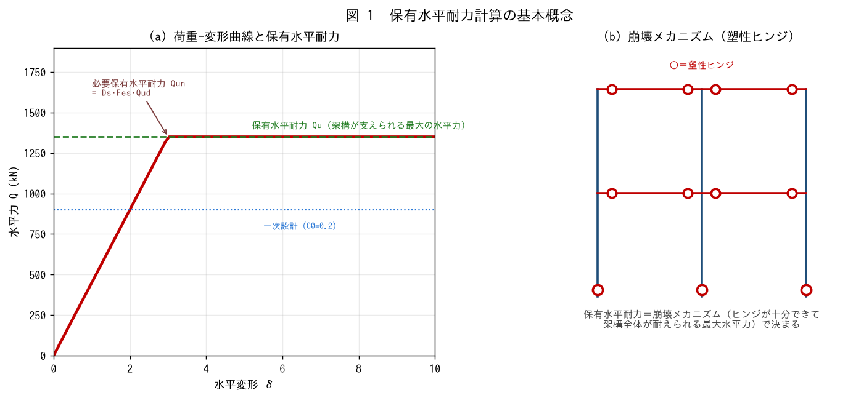

■ 問題 1 基本概念（穴埋め）
保有水平耐力 Qu とは、大地震時に架構が【 ① 】メカニズムを形成して支えられる【 ② 】の水平力。二次設計では『Qu ≧【 ③ 】(Qun)』を確認する。これは大地震で【 ④ 】させないための検討である。

■ 問題 2 設計方針
保有水平耐力計算は、建物を徐々に押していく（増分解析／荷重増分法）ことで崩壊メカニズムと保有水平耐力を求める。この解析の流れを説明せよ（弾性→部材が順にヒンジ→崩壊メカニズム形成→Qu 確定）。

■ 問題 3 一次設計との関係
一次設計（C0=0.2・許容応力度）と二次設計（保有水平耐力）の役割分担を述べよ。なぜ二次設計が必要か（一次だけでは大地震の安全性を保証できない）。

■ 問題 4 ルート
保有水平耐力計算はルート 3 の中核。ルート 1・2（許容応力度・簡易）で済まない規模・形状の建物で必要になることを述べよ。

2 パラメータ
2 必要保有水平耐力のパラメータ Qun=Ds·Fes·Qud

■ 図 2 パラメータ分解
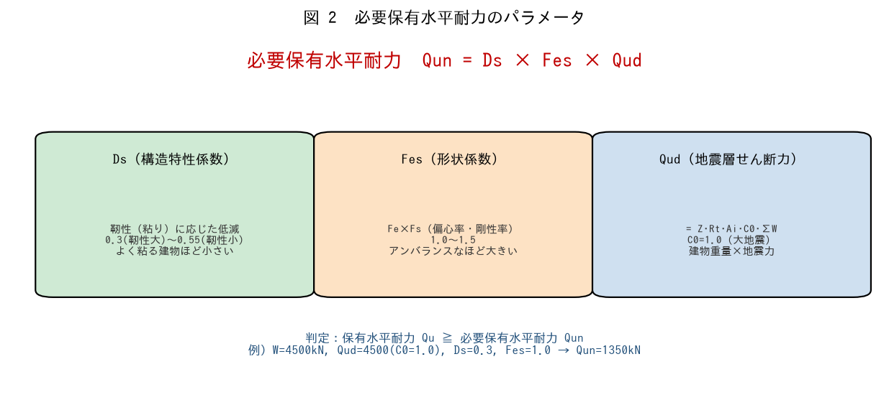

■ 問題 1 各パラメータの意味
記号 | 名称 | 意味・範囲（記入）
Ds | 構造特性係数
Fes | 形状係数
Qud | 地震層せん断力

■ 問題 2 Qun の計算
ΣW=4,500kN、Qud=4,500kN（C0=1.0）。次の 3 ケースで Qun=Ds·Fes·Qud を計算せよ。

ケース | Ds | Fes | Qun（記入）
靭性型・整形 | 0.30 | 1.0
強度型・整形 | 0.55 | 1.0
靭性型・偏心あり | 0.35 | 1.25

■ 問題 3 Fes の意味
Fes=Fe×Fs（偏心率・剛性率による割増し、No.6 偏心率剛性率教材参照）。偏心・剛性がアンバランスな建物ほど Fes が大きくなり、必要保有水平耐力が増える理由を述べよ。

■ 問題 4 判定
保有水平耐力 Qu=1,500kN の建物が、Qun=1,350kN（靭性型・整形）を満たすか判定せよ。余裕度 Qu/Qun も求めよ。

3 Ds値の意味
3 Ds 値の意味（強度型・靭性型）

■ 図 3 強度型 vs 靭性型
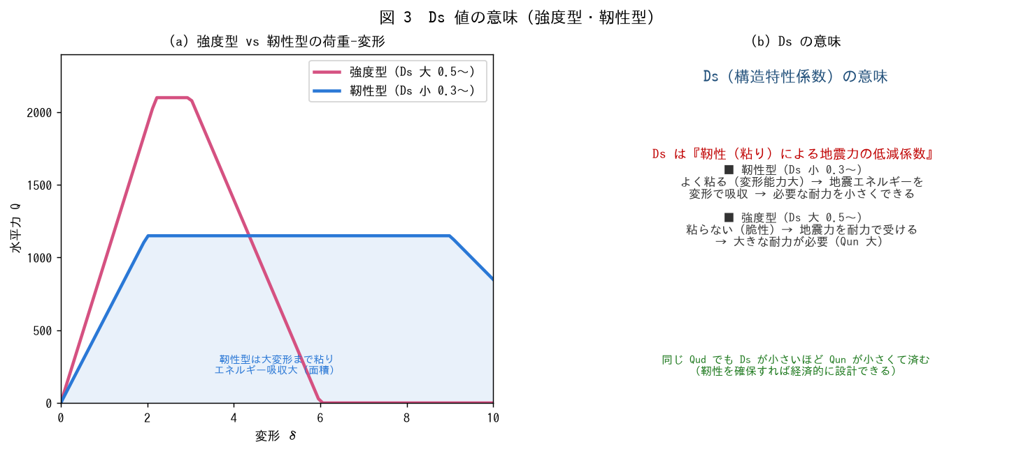

■ 問題 1 Ds の定義
Ds（構造特性係数）は建物の【 ① 】（粘り）に応じた地震力の【 ② 】係数。靭性が大きいほど Ds は【 ③ 】く（0.3 程度）、靭性が小さい（脆性）ほど【 ④ 】く（0.55 程度）なる。

■ 問題 2 強度型と靭性型
型 | 特徴（記入） | Ds（記入） | 設計の考え方（記入）
靭性型
強度型

■ 問題 3 なぜ靭性型が有利か
同じ地震力（Qud）でも、靭性型（Ds 小）は必要保有水平耐力 Qun が小さくて済む。荷重-変形曲線の『エネルギー吸収（面積）』の観点から、靭性型がなぜ小さい耐力でよいかを説明せよ。

■ 問題 4 靭性型にするための条件
建物を靭性型（Ds 小）にするには、部材が粘り強く壊れる必要がある。その条件を 3 つ挙げよ（曲げ降伏先行＝強柱弱梁／せん断破壊を防ぐ（保証設計）／部材種別を良く FA・FB にする）。No.7 崩壊形・No.8 部材種別・保証設計教材と関連することも述べよ。

